13.04
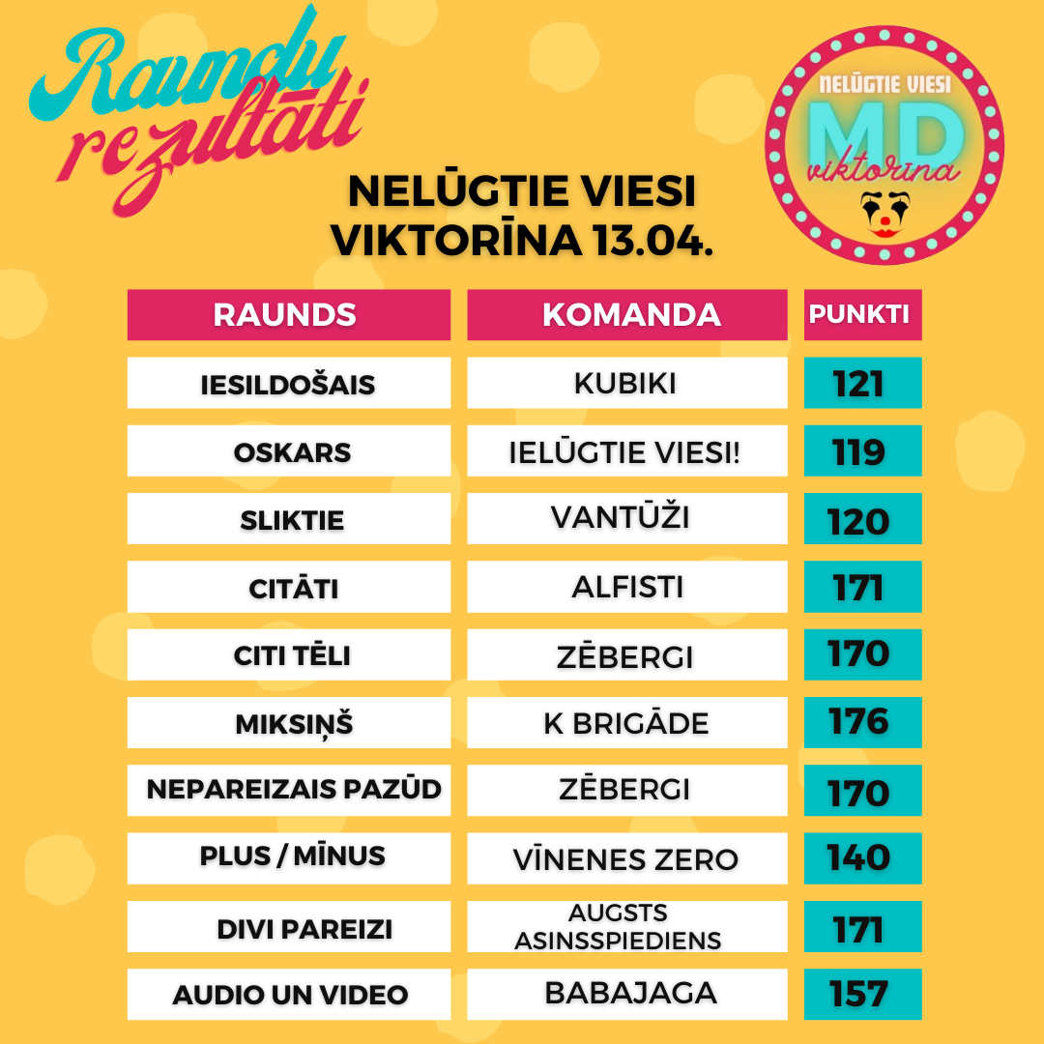
Komanda/ Raunds | Iesildošais | Oskars | Sliktie | Citāti | Citi tēli | Miksiņš | Nepareizais pazūd | Plus / Mīnus | Divi pareizi | Audio un Video | Punkti kopā | Vieta | Kopējais atbilžu laiks (min:s:milisek)
Vīnenes ZERO | 111 | 111 | 117 | 170 | 163 | 171 | 137 | 140 | 134 | 131 | 1385 | 1 | 04:33:93
SHEROLDS | 88 | 116 | 108 | 166 | 118 | 174 | 161 | 132 | 149 | 129 | 1341 | 2 | 04:29:997
Papīra kuģītis | 88 | 116 | 115 | 158 | 115 | 169 | 160 | 100 | 131 | 148 | 1300 | 3 | 05:15:913
Pepija&Pirāts | 115 | 117 | 116 | 168 | 144 | 167 | 142 | 78 | 138 | 111 | 1296 | 4 | 02:55:761
ZolKei un viesi | 112 | 100 | 113 | 138 | 130 | 167 | 163 | 80 | 153 | 140 | 1296 | 5 | 05:17:264
Augsts asinsspiediens | 102 | 117 | 114 | 135 | 149 | 172 | 132 | 68 | 171 | 114 | 1274 | 6 | 02:57:801
Alfisti | 114 | 114 | 113 | 171 | 114 | 171 | 156 | 67 | 134 | 116 | 1270 | 7 | 03:44:856
zēbergi | 97 | 114 | 114 | 167 | 170 | 162 | 170 | -3 | 148 | 131 | 1270 | 8 | 5:03:33
Visi laipni lūgti!!! | 118 | 87 | 89 | 159 | 141 | 171 | 128 | 74 | 160 | 138 | 1265 | 9 | 05:22:560
Kurmis | 109 | 114 | 111 | 161 | 106 | 166 | 141 | 96 | 105 | 147 | 1256 | 10 | 05:52:906
MAZIE tirsēni | 87 | 82 | 88 | 134 | 140 | 173 | 144 | 125 | 150 | 128 | 1251 | 11 | 03:21:701
Klieši & Draugi | 114 | 60 | 105 | 164 | 111 | 170 | 141 | 96 | 164 | 123 | 1248 | 12 | 05:55:937
Pearstyle | 112 | 113 | 82 | 137 | 140 | 169 | 138 | 53 | 147 | 150 | 1241 | 13 | 03:52:595
Oskars zvejnieka dēls | 113 | 95 | 113 | 159 | 162 | 168 | 140 | 22 | 137 | 125 | 1234 | 14 | 04:20:170
Kincha | 75 | 103 | 113 | 142 | 133 | 172 | 113 | 128 | 136 | 113 | 1228 | 15 | 03:22:753
TIRSAS FRIZIERE | 88 | 81 | 112 | 125 | 121 | 171 | 153 | 76 | 146 | 153 | 1226 | 16 | 06:47:503
Ceturtais | 77 | 80 | 110 | 124 | 126 | 169 | 160 | 82 | 150 | 139 | 1217 | 17 | 06:19:269
Gucci | 88 | 81 | 111 | 119 | 107 | 173 | 162 | 92 | 142 | 134 | 1209 | 18 | 05:23:733
KUBIKI | 121 | 87 | 114 | 136 | 111 | 170 | 135 | 82 | 91 | 156 | 1203 | 19 | 04:06:444
Rolands un meitenes | 112 | 106 | 81 | 158 | 109 | 172 | 131 | 60 | 145 | 123 | 1197 | 20 | 05:29:185
Krītiņi | 86 | 115 | 115 | 170 | 143 | 174 | 134 | -36 | 150 | 145 | 1196 | 21 | 03:36:758
Skolas ielas kaimiņi | 98 | 111 | 101 | 126 | 152 | 140 | 104 | 104 | 115 | 133 | 1184 | 22 | 05:08:433
Prozit! | 85 | 104 | 109 | 116 | 152 | 170 | 114 | 79 | 122 | 131 | 1182 | 23 | 05:32:274
Astotais | 76 | 81 | 112 | 121 | 101 | 171 | 158 | 76 | 137 | 147 | 1180 | 24 | 05:59:935
Piektais | 88 | 81 | 111 | 109 | 114 | 169 | 155 | 73 | 134 | 135 | 1169 | 25 | 08:20:327
Burpijs | 116 | 105 | 112 | 133 | 92 | 158 | 127 | 66 | 139 | 119 | 1167 | 26 | 06:28:191
Gekoni | 101 | 113 | 113 | 133 | 139 | 122 | 139 | 92 | 139 | 72 | 1163 | 27 | 03:49:399
Lūgtais Meunis | 99 | 108 | 110 | 128 | 133 | 142 | 112 | 70 | 146 | 114 | 1162 | 28 | 05:01:403
Ivars | 76 | 83 | 113 | 77 | 106 | 173 | 161 | 75 | 149 | 147 | 1160 | 29 | 04:40:802
Orhideju nams | 111 | 115 | 74 | 129 | 105 | 157 | 100 | 102 | 123 | 140 | 1156 | 30 | 06:58:87
BUMBA | 100 | 87 | 86 | 80 | 158 | 166 | 140 | 61 | 123 | 153 | 1154 | 31 | 4:49:20
Ričarda Ex | 78 | 82 | 111 | 100 | 86 | 171 | 158 | 92 | 143 | 132 | 1153 | 32 | 03:54:405
IKAS | 72 | 107 | 115 | 129 | 125 | 110 | 122 | 130 | 117 | 125 | 1152 | 33 | 05:24:972
FIFELĪTES | 104 | 118 | 113 | 113 | 141 | 175 | 121 | -6 | 132 | 130 | 1141 | 34 | 03:12:945
Dzērvenes | 89 | 75 | 87 | 153 | 135 | 156 | 137 | 41 | 153 | 105 | 1131 | 35 | 03:54:599
VanTūži | 88 | 115 | 120 | 168 | 116 | 173 | 121 | -24 | 125 | 127 | 1129 | 36 | 03:08:893
Tirsas_2 | 89 | 61 | 116 | 141 | 134 | 141 | 107 | 58 | 152 | 127 | 1126 | 37 | 03:55:232
Tā arī sauksim | 106 | 69 | 104 | 133 | 163 | 112 | 132 | 71 | 106 | 129 | 1125 | 38 | 05:03:765
Vecie kapi | 115 | 114 | 114 | 139 | 96 | 171 | 58 | 29 | 150 | 127 | 1113 | 39 | 03:20:179
dūda | 104 | 86 | 114 | 102 | 128 | 173 | 143 | -26 | 144 | 126 | 1094 | 40 | 04:49:808
Erkils Puaro & Mis Mārpla | 105 | 87 | 83 | 159 | 100 | 164 | 138 | 8 | 128 | 121 | 1093 | 41 | 04:41:420
Balodīši | 106 | 77 | 107 | 136 | 77 | 171 | 132 | 31 | 118 | 125 | 1080 | 42 | 04:38:575
Krivikārs | 107 | 106 | 109 | 129 | 109 | 139 | 137 | 21 | 114 | 109 | 1080 | 43 | 05:33:463
Eversoni&Co | 99 | 78 | 81 | 129 | 101 | 126 | 130 | 77 | 127 | 132 | 1080 | 44 | 07:11:771
PILNĪGS MEDUS | 76 | 102 | 105 | 119 | 100 | 149 | 131 | 42 | 112 | 139 | 1075 | 45 | 05:38:858
Šerberts&Pomelo | 78 | 80 | 95 | 141 | 125 | 139 | 116 | 42 | 127 | 130 | 1073 | 46 | 03:52:833
Ielūgtie viesi! | 101 | 119 | 60 | 84 | 58 | 174 | 133 | 60 | 125 | 154 | 1068 | 47 | 03:15:323
Kokons | 98 | 103 | 75 | 109 | 82 | 165 | 119 | 115 | 108 | 94 | 1068 | 48 | 05:05:282
Dooorīte | 77 | 58 | 45 | 169 | 102 | 170 | 130 | 69 | 119 | 125 | 1064 | 49 | 04:23:620
Kapibaras | 105 | 112 | 83 | 82 | 129 | 168 | 132 | 28 | 99 | 126 | 1064 | 50 | 05:29:892
Lauku Ghetto | 84 | 85 | 97 | 99 | 121 | 138 | 138 | 56 | 128 | 116 | 1062 | 51 | 05:54:555
Mēs visi | 105 | 58 | 114 | 99 | 110 | 167 | 111 | 50 | 126 | 121 | 1061 | 52 | 05:26:694
Jelgavnieki | 105 | 87 | 58 | 132 | 103 | 140 | 141 | 56 | 112 | 126 | 1060 | 53 | 05:06:910
Irlava | 75 | 86 | 106 | 132 | 130 | 110 | 115 | 44 | 139 | 106 | 1043 | 54 | 06:04:181
VIENMĒR IELŪGTI | 96 | 110 | 78 | 115 | 83 | 139 | 160 | -14 | 130 | 144 | 1041 | 55 | 04:55:413
2cilvēki & 3kaķi | 48 | 109 | 107 | 105 | 109 | 159 | 103 | 63 | 120 | 117 | 1040 | 56 | 05:09:977
Šeļegoviči | 79 | 79 | 102 | 95 | 115 | 162 | 89 | 69 | 117 | 131 | 1038 | 57 | 06:36:260
Kretīnu brigāde | 105 | 112 | 87 | 85 | 118 | 176 | 83 | 11 | 113 | 147 | 1037 | 58 | 03:07:926
Tirsas | 89 | 83 | 100 | 135 | 52 | 138 | 129 | 68 | 132 | 108 | 1034 | 59 | 04:29:802
Colossals | 85 | 107 | 98 | 119 | 95 | 167 | 110 | 13 | 152 | 87 | 1033 | 60 | 04:52:949
Ievas | 112 | 104 | 89 | 110 | 109 | 128 | 109 | 34 | 116 | 120 | 1031 | 61 | 05:49:308
Kaimiņi | 99 | 107 | 104 | 122 | 95 | 167 | 139 | -54 | 126 | 121 | 1026 | 62 | 06:49:962
Jauktā ģimene | 107 | 80 | 83 | 134 | 81 | 169 | 131 | 22 | 98 | 116 | 1021 | 63 | 06:11:583
Runcisi | 92 | 78 | 82 | 107 | 130 | 136 | 143 | 2 | 123 | 127 | 1020 | 64 | 05:17:274
SAIME | 108 | 81 | 85 | 106 | 102 | 132 | 105 | 91 | 116 | 83 | 1009 | 65 | 06:08:224
Pūtiens | 114 | 83 | 76 | 157 | 76 | 139 | 68 | 73 | 119 | 101 | 1006 | 66 | 05:32:608
Našķīši | 69 | 76 | 98 | 103 | 110 | 140 | 123 | 43 | 123 | 121 | 1006 | 67 | 06:32:272
K.Andža | 112 | 74 | 114 | 156 | 140 | 136 | 85 | -43 | 104 | 127 | 1005 | 68 | 04:17:453
4A | 103 | 76 | 95 | 126 | 75 | 161 | 140 | -20 | 114 | 133 | 1003 | 69 | 06:15:503
Ābolu želeja | 58 | 100 | 107 | 104 | 69 | 162 | 109 | 51 | 134 | 106 | 1000 | 70 | 07:27:76
SUSURELLA | 101 | 115 | 87 | 77 | 77 | 141 | 137 | 28 | 124 | 106 | 993 | 71 | 04:32:675
Rūķīši | 67 | 89 | 85 | 83 | 94 | 165 | 153 | 63 | 100 | 91 | 990 | 72 | 06:55:544
Uldis un draugi | 114 | 85 | 106 | 131 | 27 | 171 | 136 | 22 | 86 | 111 | 989 | 73 | 03:35:712
Lieliskais 4nieks | 61 | 80 | 84 | 120 | 126 | 142 | 135 | -4 | 133 | 110 | 987 | 74 | 04:05:930
Ielūgtie viesi. | 93 | 87 | 65 | 50 | 133 | 158 | 93 | 19 | 145 | 140 | 983 | 75 | 05:23:148
Bērzkalnu Mafija | 103 | 83 | 109 | 131 | 107 | 166 | 115 | -45 | 92 | 119 | 980 | 76 | 04:23:643
Gv-96 | 76 | 104 | 79 | 143 | 94 | 169 | 67 | -28 | 124 | 142 | 970 | 77 | 05:32:790
Džondžolija | 101 | 81 | 105 | 141 | 56 | 154 | 122 | 8 | 89 | 112 | 969 | 78 | 07:53:831
Maurīši | 62 | 52 | 109 | 140 | 99 | 133 | 91 | 31 | 122 | 119 | 958 | 79 | 07:24:813
Gasolina | 54 | 81 | 100 | 127 | 111 | 171 | 69 | -36 | 138 | 141 | 956 | 80 | 04:22:646
Ko Te Notiek? | 95 | 84 | 114 | 82 | 100 | 172 | 148 | -26 | 55 | 132 | 956 | 81 | 06:15:874
Ielūgtie viesi | 58 | 111 | 111 | 86 | 121 | 142 | 109 | -59 | 122 | 149 | 950 | 82 | 02:43:399
ViktoVīns | 82 | 110 | 75 | 119 | 82 | 129 | 93 | 43 | 81 | 132 | 946 | 83 | 07:14:499
Floridas viesi | 73 | 75 | 56 | 76 | 76 | 161 | 124 | 95 | 108 | 99 | 943 | 84 | 05:57:515
Terase | 87 | 100 | 98 | 104 | 77 | 125 | 135 | 15 | 96 | 104 | 941 | 85 | 05:36:684
Ielūgtie viesi 1 | 106 | 82 | 66 | 125 | 83 | 170 | 113 | -49 | 123 | 121 | 940 | 86 | 04:00:937
Saules zaķis | 105 | 115 | 59 | 65 | 113 | 167 | 76 | -6 | 122 | 124 | 940 | 87 | 04:51:789
Travelers un Kondža | 49 | 78 | 80 | 114 | 82 | 136 | 138 | 4 | 121 | 136 | 938 | 88 | 4:20:29
Pandas | 98 | 54 | 74 | 96 | 91 | 162 | 118 | 47 | 114 | 84 | 938 | 89 | 05:46:391
Jo | 100 | 66 | 59 | 159 | 95 | 132 | 80 | -8 | 131 | 124 | 938 | 90 | 06:00:579
TAPĪRI | 69 | 58 | 85 | 55 | 96 | 143 | 134 | 56 | 156 | 77 | 929 | 91 | 4:35:03
Xeno | 97 | 76 | 55 | 118 | 73 | 161 | 106 | 33 | 73 | 131 | 923 | 92 | 05:44:115
Vecaa Teika | 104 | 48 | 48 | 112 | 78 | 163 | 136 | -28 | 117 | 140 | 918 | 93 | 3:43:59
Auss un Ūsuks | 94 | 114 | 84 | 79 | 74 | 136 | 147 | -39 | 118 | 111 | 918 | 94 | 05:24:782
Japāņi1 | 107 | 70 | 94 | 79 | 81 | 142 | 53 | 58 | 102 | 132 | 918 | 95 | 07:56:562
Otrais | 95 | 54 | 86 | 83 | 103 | 166 | 114 | -6 | 116 | 104 | 915 | 96 | 05:41:871
15.dzīvoklis Rīgā | 99 | 72 | 111 | 78 | 113 | 169 | 70 | -13 | 103 | 105 | 907 | 97 | 3:45:47
Bārdiņmājas | 47 | 79 | 73 | 63 | 40 | 137 | 147 | 117 | 89 | 113 | 905 | 98 | 07:55:799
Otra kurpe daugavā | 112 | 84 | 85 | 145 | 106 | 175 | 79 | -99 | 99 | 117 | 903 | 99 | 02:53:157
Cupakabras | 102 | 112 | 56 | 106 | 80 | 173 | 93 | 1 | 74 | 106 | 903 | 100 | 05:40:322
Ielugtie Viesi | 95 | 81 | 115 | 36 | 54 | 166 | 154 | 27 | 99 | 73 | 900 | 101 | 04:32:624
Zemtilti | 109 | 90 | 59 | 55 | 109 | 167 | 74 | 30 | 112 | 95 | 900 | 102 | 04:35:214
Gumijas laiva1 | 103 | 111 | 81 | 110 | 64 | 140 | 103 | -61 | 127 | 120 | 898 | 103 | 02:38:593
Elii | 77 | 81 | 83 | 81 | 98 | 166 | 100 | -33 | 95 | 147 | 895 | 104 | 03:41:231
KAILgliemeži | 76 | 84 | 76 | 55 | 74 | 162 | 105 | 24 | 112 | 124 | 892 | 105 | 04:52:143
Blāzmas Rasols | 111 | 80 | 79 | 124 | 79 | 159 | 88 | -55 | 122 | 105 | 892 | 106 | 05:10:328
MMM_21 | 72 | 53 | 100 | 128 | 91 | 163 | 110 | -61 | 117 | 119 | 892 | 107 | 05:52:169
KečupJēzes | 73 | 83 | 113 | 105 | 100 | 167 | 76 | -38 | 102 | 110 | 891 | 108 | 07:11:459
speelmane | 105 | 85 | 59 | 100 | 111 | 113 | 110 | 9 | 106 | 91 | 889 | 109 | 04:38:447
23.dzīvoklis | 49 | 84 | 89 | 140 | 57 | 114 | 69 | 43 | 152 | 87 | 884 | 110 | 03:21:472
Čipmoki | 105 | 79 | 84 | 107 | 74 | 132 | 153 | -30 | 90 | 90 | 884 | 111 | 04:49:478
JRL | 71 | 83 | 71 | 126 | 51 | 163 | 65 | 22 | 116 | 113 | 881 | 112 | 05:20:532
Lai iet! | 63 | 80 | 102 | 123 | 88 | 110 | 82 | 5 | 106 | 122 | 881 | 113 | 06:40:475
Repše | 49 | 76 | 76 | 146 | 99 | 160 | 108 | -69 | 105 | 124 | 874 | 114 | 04:05:93
SWEET 16 | 94 | 79 | 103 | 92 | 53 | 132 | 81 | -33 | 136 | 133 | 870 | 115 | 05:43:441
ZomPobFam | 84 | 65 | 57 | 100 | 122 | 163 | 67 | -10 | 89 | 132 | 869 | 116 | 07:24:305
Varustiņi | 94 | 81 | 49 | 85 | 88 | 163 | 123 | -40 | 99 | 120 | 862 | 117 | 06:08:86
Hey, Rozā! | 81 | 75 | 48 | 132 | 63 | 166 | 99 | -16 | 101 | 112 | 861 | 118 | 06:19:319
Citi Seši Bundzinieki | 63 | 81 | 110 | 63 | 91 | 128 | 75 | 52 | 84 | 112 | 859 | 119 | 07:44:467
Bāzes | 85 | 56 | 55 | 61 | 97 | 147 | 138 | 6 | 105 | 105 | 855 | 120 | 06:12:337
Mazie Tirsas | 99 | 107 | 81 | 103 | 117 | 136 | 53 | -23 | 83 | 91 | 847 | 121 | 05:56:181
Ķeskas | 86 | 82 | 80 | 131 | 73 | 103 | 81 | -13 | 89 | 132 | 844 | 122 | 05:20:981
Jaunlatvieši | 95 | 97 | 86 | 106 | 77 | 140 | 80 | -57 | 102 | 117 | 843 | 123 | 05:46:156
Monkiji | 90 | 83 | 113 | 77 | 28 | 159 | 112 | -25 | 101 | 99 | 837 | 124 | 04:08:973
Daridas | 71 | 108 | 54 | 109 | 81 | 135 | 93 | 0 | 122 | 64 | 837 | 125 | 05:34:211
Duo “Māsas” | 65 | 77 | 87 | 117 | 97 | 135 | 29 | -31 | 117 | 136 | 829 | 126 | 05:45:839
BABAJAGA | 53 | 103 | 79 | 47 | 71 | 141 | 77 | -16 | 109 | 157 | 821 | 127 | 04:33:589
Zelta Reindžeri | 39 | 80 | 107 | 134 | 100 | 74 | 94 | -36 | 123 | 98 | 813 | 128 | 05:11:415
Suns kāpostos | 62 | 71 | 106 | 78 | 76 | 137 | 106 | -15 | 75 | 116 | 812 | 129 | 04:55:825
Mazie tirsēni laukos | 86 | 67 | 69 | 42 | 91 | 137 | 116 | -26 | 122 | 104 | 808 | 130 | 06:37:678
Norberts | 50 | 71 | 93 | 78 | 76 | 154 | 97 | -15 | 96 | 102 | 802 | 131 | 06:34:324
S I G M A | 76 | 61 | 57 | 126 | 81 | 134 | 110 | -34 | 96 | 94 | 801 | 132 | 03:40:726
Stiprā kafija | 71 | 84 | 69 | 87 | 100 | 134 | 84 | -24 | 102 | 94 | 801 | 133 | 05:38:413
Cool | 72 | 111 | 108 | 109 | 106 | 135 | 78 | -130 | 107 | 102 | 798 | 134 | 03:21:642
Ķiplokkomanda | 95 | 92 | 83 | 67 | 102 | 166 | 88 | -72 | 60 | 110 | 791 | 135 | 05:00:331
Salieši | 84 | 59 | 36 | 65 | 74 | 135 | 103 | -2 | 111 | 118 | 783 | 136 | 04:44:972
TIKAI TESTAM | 76 | 86 | 51 | 106 | 80 | 102 | 75 | 0 | 133 | 74 | 783 | 137 | 05:17:327
Pirmie | 39 | 82 | 73 | 82 | 67 | 133 | 75 | 20 | 106 | 96 | 773 | 138 | 04:57:68
KristofersX & Rodzis X | 76 | 76 | 58 | 50 | 88 | 135 | 97 | -65 | 107 | 139 | 761 | 139 | 04:32:847
Mikiņi | 42 | 61 | 30 | 53 | 53 | 165 | 118 | 70 | 73 | 96 | 761 | 140 | 08:07:954
čības gaisā | 75 | 77 | 48 | 99 | 97 | 139 | 60 | -41 | 102 | 101 | 757 | 141 | 04:37:172
Zverini | 49 | 65 | 94 | 26 | 59 | 140 | 92 | 27 | 94 | 110 | 756 | 142 | 06:28:81
TIDOP | 95 | 83 | 59 | 27 | 97 | 168 | 148 | -92 | 68 | 102 | 755 | 143 | 04:39:158
...

